gyak2
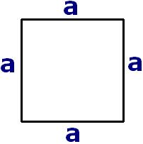
Számold ki a négyzet kerületét, ha
a= | 15
A négyzet kerülete:

Számold ki a négyzet területét, ha
a= | 12
A négyzet területe:


Számold ki a téglalap kerületét, ha
a= | 14
b= | 7
A téglalap kerülete:

Számold ki a téglalap területét, ha
a= | 17
b= | 9
A téglalap területe:

Számold ki egy derékszögű háromszög c oldalát, ha
a= | 5
b= | 7
A háromszög c oldala:

Végezd el az alábbi műveletet: (x*33+12)/(y*x), ahol |  | x= | 33
 |  | y= | 12

 |  | x= | 10
Végezd el az alábbi műveletet: (x-23+4)*(y/x), ahol |  | y= | 9

